大会案内
各 位
 |  |  |  |  |  |  |  |  |  |  | 2021年5月吉日
 |  |  |  |  |  |  |  |  |  | 亀岡市卓球協会 会長 山岡 良右
 |  |  |  |  |  |  |  |  |  |  |  |  |  | 送信時期 | 2021年5月吉日
 |  |  | 第2回 理事長杯卓球大会（第44回府民総体亀岡市予選会）のご案内 |  |  |  |  |  |  |  |  |  |  | 大会名称 | 理事長杯卓球大会（第44回府民総体亀岡市予選会）
第2回 理事長杯卓球大会（第44回府民総体亀岡市予選会）を、下記の要領で開催致します。 |  |  |  |  |  |  |  |  |  |  |  |  |  | 大会回数 | 2
この大会の上位入賞者は、第44回京都府民総体(11月21日)およびマスターズ大会(9月20日)の亀岡市代表選手として推薦されます。なお、新型コロナウイルス感染症の拡大で、大会開催を中止する場合がありますのでご了承ください。その際は協会ホームページに掲示します。(ホームページは「亀岡市卓球協会」←検索) なお、本大会は無観客とし入場は選手、運営スタッフのみとします。 |  |  |  |  |  |  |  |  |  |  |  |  |  | 締切り日 | 2021-06-23
 |  |  |  |  |  |  |  |  |  |  |  |  |  | 組み合わせ日 | 2021-07-04
 |  |  |  |  |  |  |  |  |  |  |  |  |  | 大会月日 | 2021-07-11
 |  |  |  |  |  |  |  |  |  |  |  |  |  | 開会式時間 | 午前9:30
 |  |  |  |  |  |  | 記 |  |  |  |  |  |  | 会場&電話番号 | さくら公園体育館 | 電話：0771-25-9786
1. | 大会名称 |  |  | 第2回 理事長杯卓球大会（第44回府民総体亀岡市予選会） |  |  |  |  |  |  |  |  |  | 団体戦 | 団体戦の参加費は、チーム内の一番高い人の参加費区分になります。
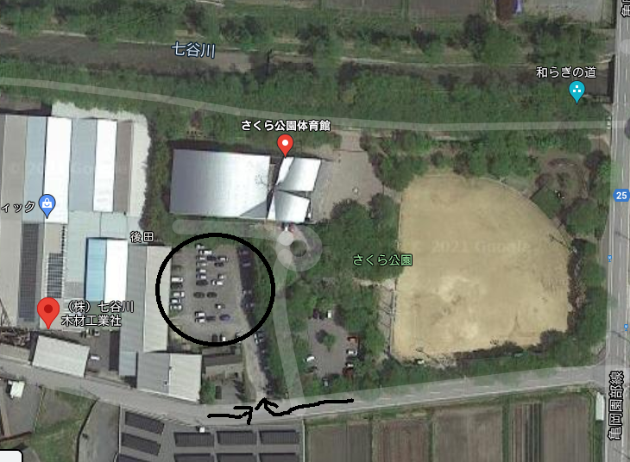
体育館
(株)七谷川木材工業駐車場➡
2. | 参加資格 |  |  | 亀岡市内在住・在勤・在学の社会人と大学生

3. | 日 時 |  |  | 2021-07-11 |  | (日) | 午前9:30 | 開会式
4. | 会 場 |  |  | さくら公園体育館
 |  |  |  | 亀岡市千歳町国分後田１
 |  |  |  | (TEL 0771-25-0786）
 |  | ＊車は、さくら公園体育館横の （株）七谷川木材工業駐車場に入れてください。

 |  | ＊自転車はさくら体育館駐車場においてください。
5. | 種 目 |  |  | ① 一般の部 男女別 シングルス戦
 |  |  |  |  | 年齢制限無し
 |  |  |  | ② 60歳以上の部 男女別 シングルス戦
 |  |  |  |  | 出場資格は、昭和37年4月1日以前に生まれた方(2022年4月１日時点で６０歳以上)
 |  |  |  | ＊各部で参加者が、著しく少なかった場合（５人以下）は、統合する事があります。
6. | 試合形式 |  |  | 3～4名の予選リ－グ戦を行い、上位1,2位が決勝ト－ナメントに進めます。
 |  |  |  |  |  |  |  | 3,4位の方には3,4位トーナメントを実施します。
 |  |  |  | 予選リ－グ戦・ト－ナメントともに、11本5ゲームマッチを基本に行います。
 |  |  |  | 全てのトーナメントにおいて、３位決定戦は行いません。
7. | 参加費 |  |  | 協会員900円、一般社会人･大学生1,000円
 |  |  |  | ※今年度は当日受付払いとします。なお、組み合わせ確定(7月4日)以降の棄権・キャンセルは参加費を請求します。

8. | 表 彰 |  |  | ①各部の決勝トーナメント１～３位まで賞状及び賞品を授与します。
 |  |  |  | ②3,4位トーナメント1,2位には賞品を贈ります。
9. | 申込方法 |  |  | ①亀岡市卓球協会ホームページからの申込み
 |  |  |  |  | https://kametaku.work / または 「亀岡市卓球協会」←検索
 |  |  |  |  | 申込書Excelファイルをダウンロードすることもできます。
 |  |  |  | ②西台卓球場へ申込書を持参(月曜日は休み)またはファックス、もしくはメール
 |  |  |  |  | 〒621-0013 亀岡市大井町並河2-24-3 西台卓球場
 |  |  |  |  | TEL 0771-22-9050 FAX 0771-22-9077 メール nishidaihall@ma.e-broad.ne.jp
10. | 問合せ先 |  |  | 関口理事長 TEL 090-3168-9877 又は 段本事務局長 TEL 090-2283-4493 まで
11. | 締切り日 |  |  | 2021-06-23 |  | (水) | 厳守です。 |  | 締め切り後の申し込みは受け付けません。
12. | その他 |  |  | ①試合球はニッタク製40mmプラスチック球を使用します。
 |  |  |  | ②出場者はゼッケンを着用のこと。
 |  |  |  | ③昼食ご希望の方は、数量をまとめて申し込んで下さい。 |  |  |  |  |  |  |  | 以上 | ④駐車場は、体育館裏の第９駐車場をご利用下さい。

